LG - PRC_CONSULTARESTADOCC_APP
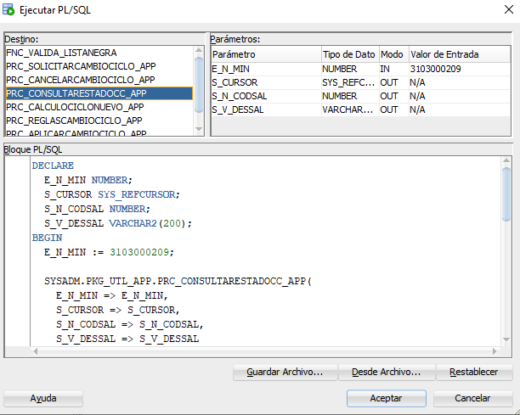
Nombre de servicio Legado | prc_consultarestadocc_app
Descripción | Procedimiento para consultar el estado de solicitudes de cambio de ciclo
Tipo | Base de datos
Objeto BD *: | BSCS/PKG_UTL_APP
Kafka Retención*: |  | Kafka TPS *:
Kafka Tamaño*:
Método
URL DEV
URL QA | BSCSQA = (DESCRIPTION = (ADDRESS_LIST =(ADDRESS = (PROTOCOL = TCP)(HOST = 132.147.170.98)(PORT = 1750)))(CONNECT_DATA = (SERVICE_NAME = BSCSQA)))
URL SIT
URL UAT
URL PROD
* Campos opcionales, según el tipo de legado

Mapeo request Microservicio vs prc_consultarestadocc_app
Input | Input | Descripción | Tipo | Obligatoriedad
Microservicio MSName | Legado MSLegacyName1
min | e_n_min | numero del min del cliente | Number | S

Mapeo response Legado vs Microservicio
Output | Output | Descripción | Tipo | Obligatoriedad
Microservicio MSName | Legado MSLegacyName1
 | data |  | Object | S
S_CURSOR | data.statusQuery[] |  | Array | N
S_CURSOR[].S_N_MIN | data.statusQuery[].min |  | String | N
S_CURSOR[].S_N_ID_SOLICITUD | data.statusQuery[].requestId |  | String | N
S_CURSOR[].S_V_FECHA_SOLI | data.statusQuery[].requestDate |  | String | N
S_CURSOR[].S_V_STADO | data.statusQuery[].status |  | String | N
s_n_codsal | data.code |  | Number | S
s_v_dessal | data.mesaage |  | String | S

Reglas de validación

Validación | Exitoso consulta de estado procesado
HTTP Response: |  | Nombre Colección adjunta en TASK:
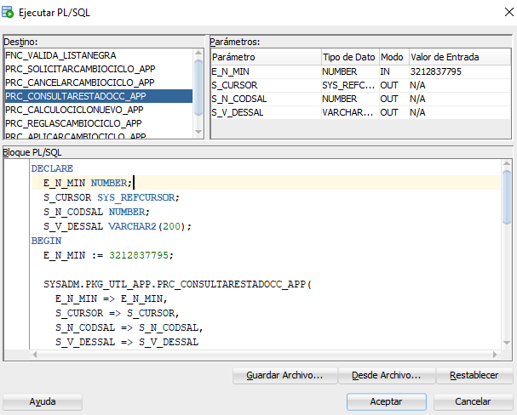 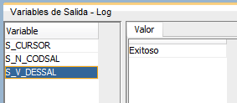

Validación | Consulta de estado errado
HTTP Response: |  | Nombre Colección adjunta en TASK:

LG - RC_REGLASCAMBIOCICLO_APP
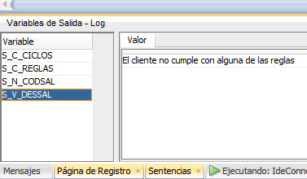 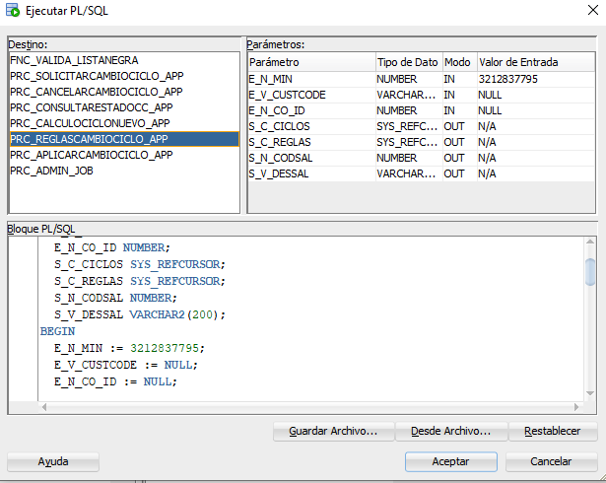
Nombre de servicio Legado | prc_reglascambiociclo_app
Descripción | Procedimiento para validar que el cliente cumpla con las condiciones y reglas para poder gestionar el cambio de ciclo a traves de la app.
Tipo | Base de datos
Objeto BD *: | BSCS/PKG_UTL_APP
Kafka Retención*: |  | Kafka TPS *:
Kafka Tamaño*:
Método
URL DEV
URL QA | BSCSQA = (DESCRIPTION = (ADDRESS_LIST =(ADDRESS = (PROTOCOL = TCP)(HOST = 132.147.170.98)(PORT = 1750)))(CONNECT_DATA = (SERVICE_NAME = BSCSQA)))
URL SIT
URL UAT
URL PROD
* Campos opcionales, según el tipo de legado

Mapeo request Microservicio vs prc_reglascambiociclo_app
Input | Input | Descripción | Tipo | Obligatoriedad
Microservicio MSName | Legado MSLegacyName2
min | e_n_min |  | String | N
custCode | e_v_custcode |  | String | N
codeId | e_n_co_id |  | String | N

Mapeo response prc_reglascambiociclo_app vs MSCusBillPerodQueryM
Output | Output | Descripción | Tipo | Obligatoriedad
prc_reglascambiociclo_app | MSCusBillPerodQueryM
 | data |  | Object | S
s_c_ciclos | data.cicles[] |  | Array | S
s_c_ciclos.s_v_ciclo | data.cicles[].cicle |  | String | S
s_c_ciclos.s_n_fecha_corte | data.cicles[].cutoffDate |  | String | S
s_c_reglas | data.rules[] |  | Array | S
s_c_reglas.s_v_regla | data.rules[].rule |  | String | S
s_c_reglas.s_n_cumple | data.rules[].complies | (1- cumple, 0-No cumple) | String | S
s_n_codsal | data.code |  | Number | S
s_v_dessal | data.mesaage |  | String | S

Reglas de validación

Validación | Exitoso
HTTP Response: | 200 | Nombre Colección adjunta en TASK:

Validación
HTTP Response: | 400 | Nombre Colección adjunta en TASK:

